Überblick
Themen in dieser Datei
 |  | Diese Datei ist urheberrechtlich geschützt. Der Urheber stellt sie ausschließlich denjenigen Studierenden der Universität Augsburg zur Verfügung, die für die jeweilige Veranstaltung bei Digicampus angemeldet sind. Jede Weitergabe und Vervielfältigung ist untersagt und wird als Urheberrechtsverletzung behandelt, die verfolgt wird. Es wird darauf hingewiesen, dass die Datei sichtbare oder unsichtbare Sicherheitsmerkmale aufweisen kann.
Einführungsaufgaben zum Umgang mit Excel

Datums- und Zeitfunktionen

Lösung

Tabellenblätter in dieser Datei
 | Einführungsaufgaben
 | Datums- und Zeitfunktionen

Datums- und Zeitfunktionen
Arbeiten mit Datums- und Zeitangaben

1. Grundlagen
Excel interpretiert Datumsangaben als fortlaufende Zahl und Zeitangaben als Dezimalbrüche!

 |  |  | Für Excel bedeutet das:
Excel - Kalenderbeginn: | 1900-01-01 |  | 1
Semesterbeginn: | 15.10.2025 |  | 45945
Weihnachten: | 24.12.2025 |  | 46015

Vorlesungsbeginn: | 8:15:00 |  | 0.34375
Bescherung: | 20:00:00 |  | 0.83333

Da Excel Datumsangaben und Zeitangaben als Zahlen auffasst, kann man mit diesen Angaben auch rechnen. Dabei ist jedoch zu beachten, dass u.U. bei falscher Formatierung der Ergebniszelle trotz richtiger Berechnung ein fehlerhaftes Ergebnis angezeigt werden kann!
Beispiele:
(1) Verbinden von Datum und Uhrzeit |  | Datum | Uhrzeit | Verbundene Angabe
 |  | 2014-04-14 | 8:15:00 | 4/14/14

(2) Differenz zweier Zeitangaben |  | späteres Datum | früheres Datum | Differenz
 | mit falscher Formatierung | 4/14/14 | 4/12/14 | 1/2/00
 | mit richtiger Formatierung | 4/14/14 | 4/12/14 | 48:00:00
 | (s.u.)

Abkürzungen bei Datumsangaben:
TT | Tag
MM | Monat
JJJJ | Jahr (vierstellig)
hh | Stunden
mm | Minuten
ss | Sekunden
. | Trennzeichen bei Datumsangaben
: | Ternnzeichen bei Zeitangaben

Einige benutzerdefinierte Zellformate:
Bsp. | Benuzerdefiniertes Format | Erläuterung
27:12:2014 | TT.MM.JJJJ | entspricht dem normalen Datumsformat
8:20:15 | hh:mm:ss | entspricht dem normalen Uhrzeitformat
27/12/2014 | TT.MM.JJJJ hh:mm:ss | Benutzerdefinierte Kombination aus Datum und Zeit
35:12:00 | [hh]:mm:ss | Bei Stundenzahlen über 24 Stunden muss die Angabe der Stunden in eckige Klammern erfolgen
11:12 | TT hh:mm | = 35 Stunden und 12 Minuten, aber jetzt in Tagen, Stunden und Minuten ausgedrückt

Datum und Zeit aus Einzelwerten zusammenfügen:

Dieses Problem wird mit den Funktionen "DATUM()" und "ZEIT()" gelöst:

Jahr | Monat | Tag | Datum
2014 | 5 | 14 | 2014-05-14

Stunde | Minute | Sekunde | Zeit
15 | 29 | 15 | 15:29:15
15 | 64 | 15 | 16:04:15

Datums- und Zeitangaben in mehrere Einzelwerte aufteilen:

Dies geschieht mit den Funktionen "JAHR()", "MONAT()", "TAG()" sowie "STUNDE()", "MINUTE()" und "SEKUNDE()"

Datum: | Jahr | Tag | Monat
2014-05-29 | 2014 | 29 | 5

Uhrzeit: | Stunden | Minuten | Sekunden
14:55:33 | 14 | 55 | 33

Anschließend kann man mit den von Excel als Datums- und Zeitangaben interpretierten Zahlen weiterrechnen

Differenz zwischen zwei Zeitpunkten:

Anfang | Ende | Zeitraum (Formatierung: T hh:mm)
3/15/14 | 3/17/14 | 22:54

2. Übungsaufgaben
Beispiel 1:
Füge die Datums- und Zeitangaben zusammen.

Nr. | Jahr | Monat | Tag | Stunde | Minute | Sekunde | Datum | Zeit | Datum und Uhrzeit

1 | 1997 | 3 | 31 | 8 | 6 | 14 | 1997-03-31 | 8:06:14 | 3/31/97
2 | 2003 | 5 | 22 | 10 | 14 | 16 | 2003-05-22 | 10:14:16 | 5/22/03
3 | 1999 | 6 | 15 | 9 | 55 | 0 | 1999-06-15 | 9:55:00 | 6/15/99
4 | 2001 | 12 | 17 | 15 | 53 | 59 | 2001-12-17 | 15:53:59 | 12/17/01
5 | 2005 | 10 | 3 | 11 | 43 | 11 | 2005-10-03 | 11:43:11 | 10/3/05
6 | 2005 | 1 | 5 | 9 | 17 | 33 | 2005-01-05 | 9:17:33 | 1/5/05
7 | 2005 | 5 | 21 | 14 | 14 | 47 | 2005-05-21 | 14:14:47 | 5/21/05
8 | 2008 | 5 | 30 | 9 | 0 | 7 | 2008-05-30 | 9:00:07 | 5/30/08

Beispiel 2:
Extrahiere aus den Datumsangaben die gewünschten Informationen.

Datum: | Jahr | Tag | Monat
2006-05-29 | 2006 | 29 | 5
2006-07-01 | 2006 | 1 | 7
2006-12-24 | 2006 | 24 | 12
2006-12-31 | 2006 | 31 | 12
2007-02-05 | 2007 | 5 | 2
2007-02-22 | 2007 | 22 | 2
2007-04-14 | 2007 | 14 | 4

Uhrzeit | Stunden | Minuten | Sekunden
13:45:21 | 13 | 45 | 21
12:30:01 | 12 | 30 | 1
23:20:59 | 23 | 20 | 59
13:00:00 | 13 | 0 | 0
0:01:11 | 0 | 1 | 11
15:37:56 | 15 | 37 | 56
10:36:32 | 10 | 36 | 32

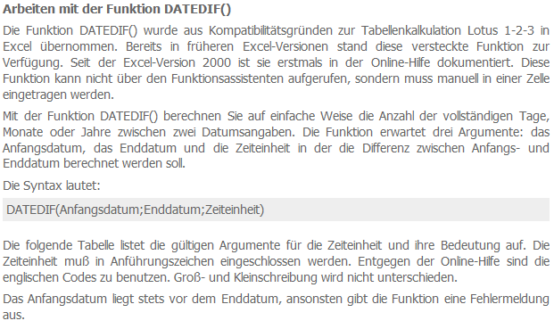
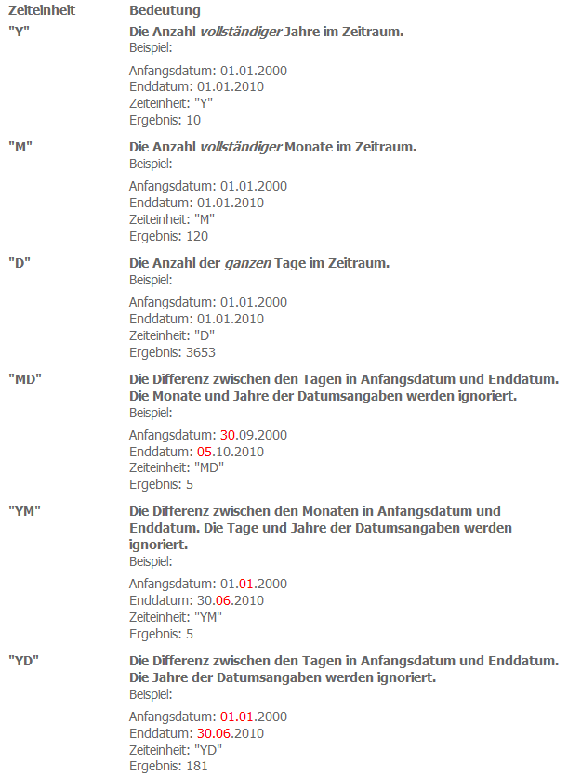
Quelle:
http://www.at-exceltraining.de/index.php/fragen-a-anworten-zu-excel/1-datum-und-uhrzeit/41-die-funktion-datedif.html
Abgerufen am 21.03.2014
Beispiel 3:
Berechne das aktuelle Alter der Personen mit Hilfe der Funktion DATEDIF(). Leider gibt es zu dieser Funktion keinen Excel-Hilfe-Eintrag. Eine Erläuterung findet sich etwas weiter rechts.

Person | Geburtsdatum | Alter in vollendeten Jahren | Alter in vollendeten Monaten | Alter aufgesplittet in: | volle Jahre | volle Monate | volle Tage
1 | 1952-04-13 | 72 | 875 |  | 72 | 11 | 27
2 | 1938-05-14 | 86 | 1042 |  | 86 | 10 | 26
3 | 1981-02-25 | 44 | 529 |  | 44 | 1 | 15
4 | 1977-09-29 | 47 | 570 |  | 47 | 6 | 11
5 | 1999-01-31 | 26 | 314 |  | 26 | 2 | 9
6 | 1944-04-04 | 81 | 972 |  | 81 | 0 | 5
7 | 1988-11-13 | 36 | 436 |  | 36 | 4 | 27
8 | 1966-12-15 | 58 | 699 |  | 58 | 3 | 25

Zeige die Darstellungsform (Zahlen = Tage) auf, in der Excel rechnet.
Alle Angaben nur in Tagen
Person | Geburtsdatum | Heute | Alter in Tagen
4 | 28397 | 45756 | 17359
7 | 32460 | 45756 | 13296

Beispiel 4:
Berechne jeweils das Start- bzw. Enddatum der Projekte.

Projekt | Startdatum | Projektdauer |  | Enddatum
1 | 2007-03-13 | 3 | Jahre | 2010-03-13
2 | 2007-05-21 | 5 | Tage | 2007-05-26
3 | 2007-09-11 | 4 | Monate | 2008-01-11

 | Enddatum | Projektdauer |  | Startdatum
4 | 2007-10-15 | 7 | Jahre | 2000-10-15
5 | 2008-01-07 | 12 | Tage | 2007-12-26

Beispiel 5:
Berechne den verbleibenden Urlausbanspruch im Jahr 2007 von Herrn Mayer.

Urlaubsanspruch pro Jahr: | 20 | Tage

Urlaub von | Urlaub bis | Urlaubstage | Urlaubstag unter der Annahme, dass Wochenenden (Sa. und So. immer frei sind)
2007-05-14 | 2007-05-15 | 1900-01-02 | 2
2007-08-06 | 2007-08-10 | 1900-01-05 | 5
2007-06-28 | 2007-06-28 | 1900-01-01 | 1
2007-09-03 | 2007-09-06 | 1900-01-04 | 4
2007-10-04 | 2007-10-08 | 1900-01-05 | 3

 | verbl. Urlaubsanspruch | 1900-01-03 | 5

Beispiel 6:
Berechne die Nettoarbeitszeit der Arbeitnehmerin Müller in KW 12.

KW 12 | Arbeitsbeginn | Arbeitsende | Pause | Nettoarbeitszeit
Montag | 8:00:00 | 16:00:00 | 0:20:00 | 7:40:00
Dienstag | 8:30:00 | 16:15:00 | 0:14:00 | 7:31:00
Mittwoch | 8:20:00 | 13:10:00 | 1:05:00 | 3:45:00
Donnerstag | 10:15:00 | 18:55:00 | 0:10:00 | 8:30:00
Freitag | 9:30:00 | 17:23:00 | 0:19:00 | 7:34:00

 |  |  | Summe Nettoarbeitszeit | 35:00:00

